TDSheet
ХОЗКОМПЛЕКТ 660048, Красноярский край, г. Красноярск, Караульная 5Г т/ф (391)2-55-11-58 многоканальный) E-mail:hozkom@mail.ru
 | Менеджер Котов Константин доб. 144 hozkom0@mail.ru |  |  | НОВИНКИ
 | Менеджер Потехина Елена доб. 122 hoz102@inbox.ru
 | Менеджер Соловьева Ольга доб. 110 soloveva-os@hozkom.ru
 | Менеджер Курчатова Ирина доб. 146 irina@hozkom.ru
 | Менеджер Старкова Ольга доб. 104 starkova-od@hozkom.ru
 | Менеджер Котов Роман доб. 107 kotov-rn@hozkom.ru

Прайс- лист от 19.03.2026 0:00:00
 |  |  | Скидка |  | Итого сумма | 0

Фотография | Код | Наименование товаров | Цена | Цена со скидкой | Заказ кол-во | Заказ сумма | Остаток

 |  | Инструмент ручной
 |  | Слесарный и столярный инструмент
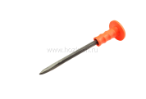 | 30266 | Зубило ХК ручное с протектором, пикообразное, 300*15мм /48/ (шт.) | 189.97 | 189.97 |  | 0
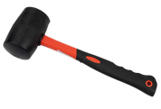 | 30271 | Киянка ХК фиберглассовая ручка, чёрный цил. боёк, 680гр /36/ (шт.) | 452.80 | 452.80 |  | 0
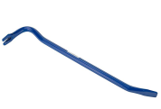 | 119226 | Лом-гвоздодер 600 х 18 мм, синий, арт.051 /24/1/ (шт.) | 435.62 | 435.62 |  | 0
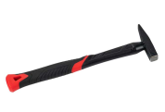 | 119207 | Молоток слесарный 100гр. фиберглассовая обрезиненная рукоятка 250мм, с квадратным бойком /120/1/ (шт.) | 161.32 | 161.32 |  | 0
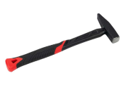 | 119208 | Молоток слесарный 200гр. фиберглассовая обрезиненная рукоятка 250мм, с квадратным бойком /72/1/ (шт.) | 204.84 | 204.84 |  | 0
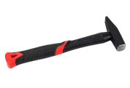 | 119209 | Молоток слесарный 300гр. фиберглассовая обрезиненная рукоятка 265мм, с квадратным бойком /48/1/ (шт.) | 258.55 | 258.55 |  | 0
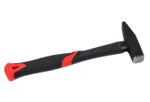 | 119210 | Молоток слесарный 500гр. фиберглассовая обрезиненная рукоятка 300мм, с квадратным бойком /36/1/ (шт.) | 350.37 | 350.37 |  | 0
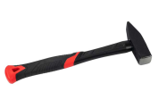 | 119211 | Молоток слесарный 800гр. фиберглассовая обрезиненная рукоятка 330мм, с квадратным бойком /24/1/ (шт.) | 463.45 | 463.45 |  | 0
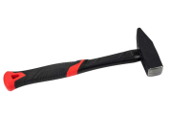 | 119212 | Молоток слесарный 1000гр. фиберглассовая обрезиненная рукоятка 330мм, с квадратным бойком /24/1/ (шт.) | 540.87 | 540.87 |  | 0
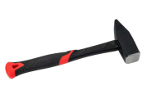 | 119213 | Молоток слесарный 1500гр. фиберглассовая обрезиненная рукоятка 325мм, с квадратным бойком /18/1/ (шт.) | 695.82 | 695.82 |  | 0
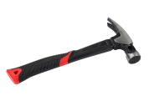 | 119215 | Молоток-гвоздодер 400гр. фиберглассовая обрезиненная рукоятка 240мм, с круглым бойком /48/1/ (шт.) | 308.37 | 308.37 |  | 0
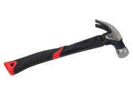 | 119214 | Молоток-гвоздодер 600гр. фиберглассовая обрезиненная рукоятка 285мм, с круглым бойком, 029 /36/1/ (шт.) | 377.95 | 377.95 |  | 0
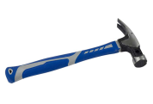 | 119216 | Молоток-гвоздодер 600гр. фиберглассовая обрезиненная рукоятка 285мм, с круглым бойком /36/1/ (шт.) | 364.98 | 364.98 |  | 0
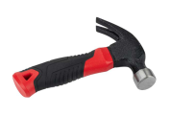 | 119206 | Молоток-гвоздодер укороченный 250гр, фиберглассовая обрезиненная рукоятка 122мм /60/1/ (шт.) | 214.53 | 214.53 |  | 0
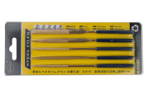 | 121683 | Набор надфилей алмазных из 5шт, 3 х 130мм, арт.016 /200/1/ (шт.) | 134.16 | 134.16 |  | 0
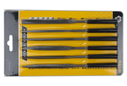 | 121681 | Набор надфилей из 6шт, 5 х 180мм, арт.014 /120/1/ (шт.) | 196.35 | 196.35 |  | 0
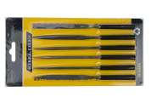 | 121682 | Набор надфилей из 6шт, 4 х 160мм, арт.015 /120/1/ (шт.) | 150.26 | 150.26 |  | 0
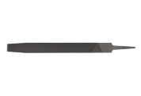 | 121718 | Напильник квадратный 200мм без ручки /360/1/ (шт.) | 55.79 | 55.79 |  | 0
 | 121719 | Напильник круглый 200мм без ручки /360/1/ (шт.) | 58.50 | 58.50 |  | 0
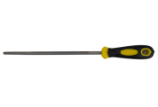 | 121706 | Напильник круглый 200мм с пласт. двухкомпонентной ручкой, на блистере /120/1/ (шт.) | 111.30 | 111.30 |  | 0
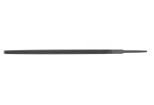 | 121707 | Напильник плоский 200мм без ручки /240/1/ (шт.) | 78.76 | 78.76 |  | 0
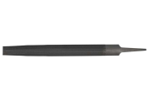 | 121709 | Напильник полукруглый 200мм без ручки /240/1/ (шт.) | 83.84 | 83.84 |  | 0
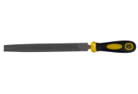 | 121700 | Напильник полукруглый 200мм с пласт. двухкомпонентной ручкой, на блистере /120/1/ (шт.) | 144.56 | 144.56 |  | 0
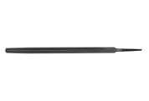 | 121713 | Напильник трехгранный 200мм без ручки /360/1/ (шт.) | 68.64 | 68.64 |  | 0
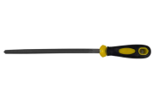 | 121703 | Напильник трехгранный 200мм с пласт. двухкомпонентной ручкой, на блистере /120/1/ (шт.) | 121.51 | 121.51 |  | 0
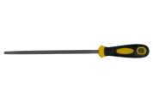 | 121704 | Напильник квадратный 200мм с пласт. двухкомпонентной ручкой, на блистере /120/1/ (шт.) | 123.33 | 123.33 |  | 0
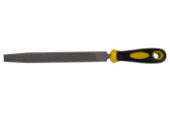 | 121692 | Напильник плоский 200мм с пласт. двухкомпонентной ручкой, на блистере /120/1/ (шт.) | 134.79 | 134.79 |  | 0
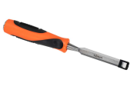 | 30391 | Стамеска-долото ХК SHUANGJIE с двухкомпонентной рукояткой 12мм /12/120/ (шт.) | 164.14 | 164.14 |  | 0
 | 30392 | Стамеска-долото ХК SHUANGJIE с двухкомпонентной рукояткой 14мм /12/120/ (шт.) | 168.21 | 168.21 |  | 0
 | 30393 | Стамеска-долото ХК SHUANGJIE с двухкомпонентной рукояткой 16мм /12/120/ (шт.) | 173.48 | 173.48 |  | 0
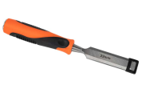 | 30394 | Стамеска-долото ХК SHUANGJIE с двухкомпонентной рукояткой 18мм /12/72/ (шт.) | 179.45 | 179.45 |  | 0
 | 30395 | Стамеска-долото ХК SHUANGJIE с двухкомпонентной рукояткой 20мм /12/72/ (шт.) | 183.18 | 183.18 |  | 0
 | 30396 | Стамеска-долото ХК SHUANGJIE с двухкомпонентной рукояткой 22мм /12/72/ (шт.) | 188.29 | 188.29 |  | 0
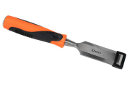 | 30397 | Стамеска-долото ХК SHUANGJIE с двухкомпонентной рукояткой 24мм /12/72/ (шт.) | 192.00 | 192.00 |  | 0
 | 30398 | Стамеска-долото ХК SHUANGJIE с двухкомпонентной рукояткой 32мм /12/72/ (шт.) | 210.74 | 210.74 |  | 0
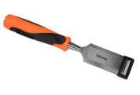 | 30400 | Стамеска-долото ХК SHUANGJIE с двухкомпонентной рукояткой 38мм /12/72/ (шт.) | 227.43 | 227.43 |  | 0
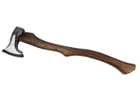 | 119187 | Топор-колун кованный 1500гр, эргономичная деревянная ручка 660мм, арт.008 /10/1/ (шт.) | 2903.92 | 2903.92 |  | 0
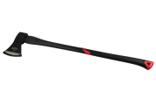 | 119198 | Колун кованный 1500гр, фибергласовая обрезиненная рукоятка 900мм, арт.019 /12/1/ (шт.) | 1322.57 | 1322.57 |  | 0
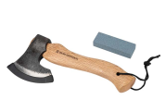 | 119180 | Топор кованный 700гр, эргономичная деревянная ручка 270мм, с бруском для заточки, арт.001 /20/1/ (шт.) | 1030.26 | 1030.26 |  | 0
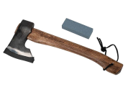 | 119181 | Топор кованный 700гр, эргономичная деревянная ручка 360мм, с бруском для заточки, арт.002 /20/1/ (шт.) | 1106.74 | 1106.74 |  | 0
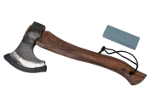 | 119183 | Топор кованный 800гр, эргономичная деревянная ручка 350мм, с бруском для заточки, арт.004 /20/1/ (шт.) | 1574.66 | 1574.66 |  | 0
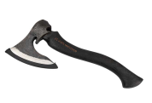 | 119184 | Топор кованный 1000гр, эргономичная деревянная ручка 380мм, с бруском для заточки, арт.005 /20/1/ (шт.) | 1982.70 | 1982.70 |  | 0
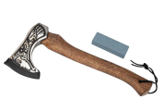 | 119185 | Топор кованный 700гр, эргономичная деревянная ручка 360мм, с бруском для заточки, арт.006 /20/1/ (шт.) | 1839.94 | 1839.94 |  | 0
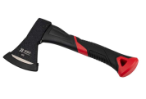 | 119193 | Топор кованный 400гр, фибергласовая обрезиненная рукоятка 255мм, арт.014 /36/1/ (шт.) | 412.04 | 412.04 |  | 0
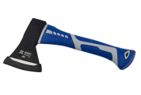 | 119200 | Топор кованный 400гр, фибергласовая обрезиненная рукоятка 255мм, арт.031 /36/1/ (шт.) | 414.77 | 414.77 |  | 0
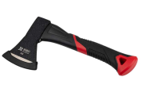 | 119194 | Топор кованный 500гр, фибергласовая обрезиненная рукоятка 380мм, арт.015 /24/1/ (шт.) | 494.92 | 494.92 |  | 0
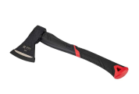 | 119195 | Топор кованный 600гр, фибергласовая обрезиненная рукоятка 375мм, арт.016 /24/1/ (шт.) | 542.84 | 542.84 |  | 0
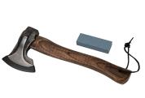 | 119182 | Топор кованный 800гр, эргономичная деревянная ручка 340мм, с бруском для заточки, арт.003 /10/1/ (шт.) | 639.14 | 639.14 |  | 0
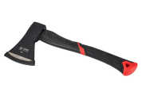 | 119196 | Топор кованный 800гр, фибергласовая обрезиненная рукоятка 380мм, арт.017 /24/1/ (шт.) | 656.72 | 656.72 |  | 0
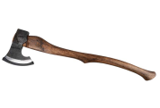 | 119188 | Топор кованный 1800гр, эргономичная деревянная ручка 820мм, арт.009 /10/1/ (шт.) | 3309.74 | 3309.74 |  | 0
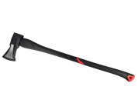 | 119199 | Колун кованный 2000гр, фибергласовая обрезиненная рукоятка 900мм, арт.020 /12/1/ (шт.) | 1431.16 | 1431.16 |  | 0
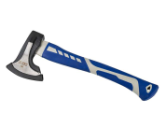 | 119201 | Топор кованный 700гр, фибергласовая обрезиненная рукоятка 380мм, арт.032 /24/1/ (шт.) | 614.41 | 614.41 |  | 0
 |  | Штукатурно-малярный инструмент
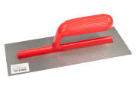 | 30587 | Гладилка ХК ARK нержавеющая с пластмассовой ручкой, 120*280мм /60/ (шт.) | 155.84 | 155.84 |  | 0
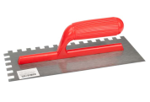 | 30588 | Гладилка ХК ARK нержавеющая с пластмассовой ручкой, 120*280мм, зубчатая 10*10мм /60/ (шт.) | 170.54 | 170.54 |  | 0
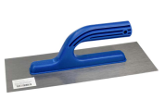 | 30589 | Гладилка ХК нержавеющая с пластмассовой ручкой, 120*280мм /60/ (шт.) | 148.96 | 148.96 |  | 0
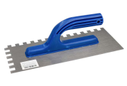 | 30591 | Гладилка ХК нержавеющая с пластмассовой ручкой, 120*280мм, зубчатая 10*10мм /60/ (шт.) | 164.85 | 164.85 |  | 0
 | 30592 | Гладилка ХК ARK нержавеющая с деревянной ручкой, 120*280мм /60/ (шт.) | 409.64 | 409.64 |  | 0
 | 30595 | Гладилка ХК ARK нержавеющая с деревянной ручкой, 120*280мм, зубчатая 10*10мм /60/ (шт.) | 412.32 | 412.32 |  | 0
 | 30596 | Гладилка ХК DEKOR стальная с пластмассовой ручкой, 120*450мм /36/ (шт.) | 339.59 | 339.59 |  | 0
 | 30597 | Гладилка ХК DEKOR нержавеющая с пластмассовой ручкой, 120*450мм, зубчатая 10*10мм /36/ (шт.) | 359.40 | 359.40 |  | 0
 | 30598 | Гладилка ХК DEKOR нержавеющая с пластмассовой ручкой, 120*450мм /36/ (шт.) | 570.97 | 570.97 |  | 0
 | 30599 | Гладилка ХК DEKOR стальная с пластмассовой ручкой, 120*500мм /36/ (шт.) | 642.94 | 642.94 |  | 0
 | 17504 | Кельма ХК отделочника 180мм, деревянная ручка /72/ (шт.) | 114.36 | 114.36 |  | 0
 | 17505 | Кельма ХК отделочника 200мм, деревянная ручка /72/ (шт.) | 131.38 | 131.38 |  | 0
 | 17507 | Кельма ХК печника 175мм, деревянная ручка /120/ (шт.) | 117.77 | 117.77 |  | 0
 | 17508 | Кельма ХК печника 200мм, деревянная ручка /120/ (шт.) | 144.48 | 144.48 |  | 0
 | 17502 | Ковш штукатурный ХК с пластмассовой ручкой d-160мм /60/ (шт.) | 138.36 | 138.36 |  | 0
 | 121658 | Набор шпателей "ЯПОНЧИК" пластик 4шт 50,80,100,120мм, арт.019 /240/ (шт.) | 40.24 | 40.24 |  | 0
 | 121816 | Набор шпателей "ЯПОНЧИК" металл 4шт 50,80,100,120мм, арт.017 /240/ (шт.) | 75.23 | 75.23 |  | 0
 | 17564 | Набор шпателей ХК "ЯПОНЧИК" стальные 4шт 50,80,100,120мм /240/ (шт.) | 79.75 | 79.75 |  | 0
 | 17567 | Набор шпателей ХК "ЯПОНЧИК" пластик 4шт 50,80,100,120мм /240/ (шт.) | 45.52 | 45.52 |  | 0
 | 121829 | Нож с выдвижным сегментированным лезвием, обрезиненный, 18мм, SK-5, арт.025 /400/1/ (шт.) | 75.20 | 75.20 |  | 0
 | 121834 | Нож с выдвижным сегментированным лезвием, пластмассовый, 18мм, SK-5, арт.035 /360/1/ (шт.) | 69.53 | 69.53 |  | 0
 | 121831 | Нож с выдвижным сегментированным лезвием, пластмассовый, 18мм, SK5 арт.028 /480/1/ (шт.) | 42.43 | 42.43 |  | 0
 | 121827 | Нож с выдвижным сегментированным лезвием, обрезиненный, 18мм, с запасн.лезвием, арт.024 /300/1/ (шт.) | 78.05 | 78.05 |  | 0
 | 121832 | Нож с выдвижным сегментированным лезвием, обрезиненный, 18мм, с запасн.лезвием, арт.034 /240/1/ (шт.) | 101.78 | 101.78 |  | 0
 | 121817 | Правило строительное Трапеция алюминиевое 1,0м /20/1/ (шт.) | 299.65 | 299.65 |  | 0
 | 121818 | Правило строительное Трапеция алюминиевое 1,5м /20/1/ (шт.) | 448.23 | 448.23 |  | 0
 | 121819 | Правило строительное Трапеция алюминиевое 2,0м /20/1/ (шт.) | 598.05 | 598.05 |  | 0
 | 121820 | Правило строительное Трапеция алюминиевое 2,5м /20/1/ (шт.) | 749.15 | 749.15 |  | 0
 | 121821 | Правило строительное Трапеция алюминиевое 3,0м /20/1/ (шт.) | 888.83 | 888.83 |  | 0
 |  | Расходные материалы
 | 121824 | Экстрактор для болтов, в пластиковом кейсе, набор 6шт, диаметр 3-25мм, арт.039 /120/1/ (шт.) | 165.83 | 165.83 |  | 0
 |  | Ключи, головки и наборы
 | 121791 | Ключ трубный рычажный 1,5" прямые губы, 400мм, арт.088 /24/1/ (шт.) | 570.42 | 570.42 |  | 0
 | 121792 | Ключ трубный рычажный 2" прямые губы, 500мм, арт.089 /16/1/ (шт.) | 768.29 | 768.29 |  | 0
 | 121788 | Ключ трубный рычажный 0,5" прямые губы, 250мм, арт.086 /36/1/ (шт.) | 358.43 | 358.43 |  | 0
 | 121789 | Ключ трубный рычажный 1" прямые губы, 300мм, арт.087 /36/1/ (шт.) | 375.25 | 375.25 |  | 0
 | 30423 | Ключ ХК трубный рычажный, прямые губы, р-р 1" /48/ (шт.) | 354.11 | 354.11 |  | 0
 | 30425 | Ключ ХК трубный рычажный, прямые губы, р-р 1,5" /36/ (шт.) | 414.18 | 414.18 |  | 0
 | 30428 | Ключ ХК трубный рычажный, прямые губы, р-р 1" /36/ (шт.) | 453.03 | 453.03 |  | 0
 | 30434 | Ключ ХК трубный рычажный, прямые губы, р-р 1,5" /24/ (шт.) | 636.24 | 636.24 |  | 0
 | 30427 | Ключ ХК трубный рычажный, прямые губы, р-р 2" /24/ (шт.) | 712.51 | 712.51 |  | 0
 | 121777 | Набор ключей комбинированных YETA 8шт в холдере, 7-17мм, арт.080 /30/1/ (шт.) | 346.30 | 346.30 |  | 0
 | 121783 | Набор ключей накидных с трещеткой JIERtools 6шт в холдере, 6-17мм, арт.083 /20/1/ (шт.) | 1355.41 | 1355.41 |  | 0
 | 121784 | Набор ключей комбинированных YETA 8шт в холдере, 8-19мм, арт.084 /30/1/ (шт.) | 547.38 | 547.38 |  | 0
 | 121785 | Набор ключей комбинированных YETA 10шт в холдере, 8-22мм, арт.085 /20/1/ (шт.) | 744.40 | 744.40 |  | 0
 | 121787 | Набор ключей комбинированных YETA 12шт в холдере, 8-24мм, арт.086 /20/1/ (шт.) | 1005.60 | 1005.60 |  | 0
 |  | Пистолеты, стеклорезы, крюки
 | 121004 | Пистолет для монтажной пены, металлический корпус, арт.012 /40/1/ (шт.) | 340.34 | 340.34 |  | 0
 | 118576 | Пистолет для монтажной пены арт.010 /60/1/ (шт.) | 167.89 | 167.89 |  | 0
 | 118593 | Пистолет для монтажной пены с тефлоновым покрытием, желтая ручка, арт.098TFL /20/1/ (шт.) | 860.15 | 860.15 |  | 0
 | 118597 | Пистолет для монтажной пены, металлический корпус усиленный, арт.204 /60/1/ (шт.) | 322.30 | 322.30 |  | 0
 |  | Измерительный инструмент
 | 30362 | Отвес ХК HEADMAN конусный, 100гр, со шнуром /120/ (шт.) | 118.42 | 118.42 |  | 0
 | 30363 | Отвес ХК HEADMAN конусный, 200гр, со шнуром /72/ (шт.) | 166.18 | 166.18 |  | 0
 | 30378 | Отвес ХК HEADMAN цилиндрический, 300гр, со шнуром /60/ (шт.) | 191.36 | 191.36 |  | 0
 | 121948 | Рулетка 3м х 19мм, автостоп, пластиковый корпус, 1 фиксатор, BB-1 /240/1/ (шт.) | 63.51 | 63.51 |  | 0
 | 121964 | Рулетка 3м х 15мм, пластиковый корпус, 1 фиксатор, GA-4 /240/1/ (шт.) | 51.12 | 51.12 |  | 0
 | 121965 | Рулетка 5м х 18мм, пластиковый корпус, 1 фиксатор, GA-4 /240/1/ (шт.) | 70.31 | 70.31 |  | 0
 | 121949 | Рулетка 5м х 15мм, автостоп, пластиковый корпус, 1 фиксатор, BB-1 /240/1/ (шт.) | 85.03 | 85.03 |  | 0
 | 121950 | Рулетка 5м х 24мм, автостоп, пластиковый корпус, 1 фиксатор, BB-1 /216/1/ (шт.) | 105.75 | 105.75 |  | 0
 | 121951 | Рулетка 7,5м х 24мм, автостоп, пластиковый корпус, 1 фиксатор, BB-1 /120/1/ (шт.) | 149.97 | 149.97 |  | 0
 | 121966 | Рулетка 5м х 24мм, пластиковый корпус, 1 фиксатор, GA-4 /216/1/ (шт.) | 91.87 | 91.87 |  | 0
 | 121952 | Рулетка 10м х 24мм, автостоп, пластиковый корпус, 1 фиксатор, BB-1 /96/1/ (шт.) | 204.09 | 204.09 |  | 0
 | 121967 | Рулетка 7,5м х 24мм, пластиковый корпус, 1 фиксатор, GA-4 /120/1/ (шт.) | 120.33 | 120.33 |  | 0
 | 121968 | Рулетка 10м х 24мм, пластиковый корпус, 1 фиксатор, GA-4 /96/1/ (шт.) | 168.66 | 168.66 |  | 0
 | 121955 | Рулетка 5м х 18мм, обрезиненный корпус, 2 фиксатора, PA-12 /240/1/ (шт.) | 76.35 | 76.35 |  | 0
 | 121956 | Рулетка 5м х 24мм, обрезиненный корпус, 2 фиксатора, PA-12 /216/1/ (шт.) | 100.45 | 100.45 |  | 0
 | 121957 | Рулетка 7,5м х 24мм, автостоп, обрезиненный корпус, 2 фиксатора, PA-12 /120/1/ (шт.) | 132.24 | 132.24 |  | 0
 | 121958 | Рулетка 10м х 24мм, автостоп, обрезиненный корпус, 2 фиксатора, PA-12 /96/1/ (шт.) | 185.37 | 185.37 |  | 0
 | 121931 | Рулетка FATUAER 3м х 16мм, обрезиненный корпус, 1 фиксатор, АB2675 /120/1/ (шт.) | 70.97 | 70.97 |  | 0
...

